Definición de Cada Nivel
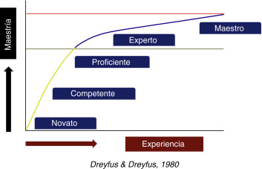
Competencia | Valor | Definición Genérica
Novato | 0 | Aprende las reglas básicas
 |  | Quiere lograr una tarea específica a la vez
 |  | Sigue las instrucciones paso a paso
Principiante | 1 | Necesidad de obtener información al instante
 |  | No globaliza
 |  | Dificultad para lidiar con problemas
Competente | 2 | Plantea metas a largo plazo
 |  | Resuelve problemas
 |  | Busca consejos expertos
 |  | Capacidad para comprender determinadas circunstancias
 |  | Aplica modelos o procedimientos aprendidos
Eficiente | 3 | Quiere comprender su área de trabajo
 |  | Aprende de las experiencias de otros
 |  | Entender y aplicar al máximo
 |  | No le agradan las soluciones fáciles
Experto | 4 | Gran desarrollo de la intuición
 |  | Es una fuente de conocimiento
 |  | Busca mejores métodos
 |  | Analiza más allá de las reglas establecidas
Maestro | 5 | Documenta sus propios experimentos
 |  | Formula sus propias hipótesis y teorías
 |  | Automatiza su carga de trabajo

